Evaluation TP3
COURS | Planning du mois d'octobre
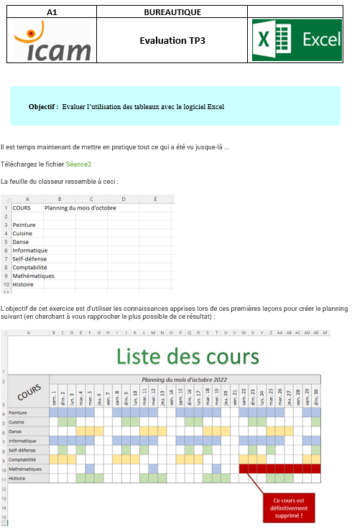
Peinture
Cuisine
Danse
Informatique
Self-défense
Comptabilité
Mathématiques
Histoire

